工作表1
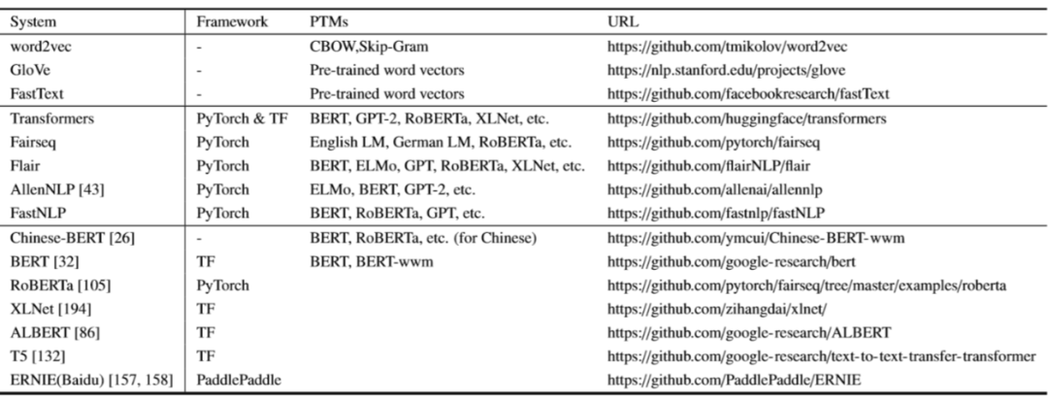
 |  | 模型 | 语言模型 | 特征抽取 | 上下文表征 | 特点 | 链接
单向模型 自回归：标准LM |  | ELMO | BiLM | BiLSTM | 单向 | 2个单向语言模型拼接 | flairNLP:https://github.com/flairNLP/flair
 |  | ULMFiT | LM | AWD-LSTM | 单向 | 引入逐层解冻,解决finetune中的灾难性问题
 |  | SiATL | LM | LSTM | 单向 | 引入逐层解冻+辅助LM,解决finetune中的灾难性问题
 |  | GPT1.0 | LM | Transformer | 单向 | 统一下游任务框架,验证transformer | flairNLP:https://github.com/flairNLP/flair
 |  | GPT2.0 | LM | Transformer | 单向 | 没有特定模型的精调流程，生成任务取得很好效果 | transformers:https://github.com/huggingface/transformers
BERT系列 自编码：MLM | BERT | BERT | MLM | Transformer | 双向 | MLM获取上下文相关的双向特征表示 | https://github.com/google-research/bert
 | 改进生成任务 | MASS | LM+MLM | Transformer | 单向/双向 | 有利于 Seq2Seq 类型的下游任务，比如 QA，总结和机器翻译
 |  | UniLM | E-MLM | Transformer | 单向/双向 | 将对 mask 的预测扩展到三种任务：单向、双向和 Seq2Seq
 | 引入知识 | ERNIE1.0 | MLM(BPE) | Transformer | 双向 | 引入知识：3种[mask]策略（BPE）预测短语和实体 | https://github.com/PaddlePaddle/ERNIE
 |  | ERNIE(THU) | MLM+DEA | Transformer | 双向 | 引入知识：将实体向量与文本表示融合 | https://github.com/PaddlePaddle/ERNIE
 | 引入多任务 | MTDNN | MLM | Transformer | 双向 | 引入多任务学习：在下游阶段
 |  | ERNIE2.0 | MLM+Multi-Task | Transformer | 双向 | 引入多任务学习：在预训练阶段，连续增量学习 | https://github.com/PaddlePaddle/ERNIE
 | 改进mask | SpanBERT | MLM+SPO | Transformer | 双向 | 不需要按照边界信息进行mask | https://github.com/facebookresearch/SpanBERT
 | 精细调参 | RoBERTa | E-MLM | Transformer | 双向 | 使用动态masking，精细调参，舍弃NSP | https://github.com/pytorch/fairseq/tree/master/examples/roberta
 |  | AlBert |  |  |  |  | https://github.com/google-research/AlBert
广义自回归:PLM |  | XLNet | PLM | Transformer-XL | 双向 | 排列语言模型+双注意力流+Transformer | https://github.com/zihangdai/xlnet
其它未归类 |  | T5 |  |  |  | 文本-文本 转换 | https://github.com/google-research/text-to-text-transfer-transformer
中文预训练模型 |  | Bert(for Chinese) |  |  |  |  | https://github.com/ymcui/Chinese-BERT-wwm
 |  | RoBERTa(for Chinese) |  |  |  |  | https://github.com/ymcui/Chinese-BERT-wwm
 |  | MacBERT(for Chinese) |  |  |  |  | https://github.com/ymcui/MacBERT
 |  | XLNet(for Chinese) |  |  |  |  | https://github.com/ymcui/Chinese-XLNet
 |  | ULMFiT(for Chinese) |  |  |  |  | https://github.com/bigboNed3/chinese_ulmfit

